Общая таблица
x2 | x1 | x0 | Q2(t) | Q1(t) | Q0(t) | y1 | y0 | Q2(t+1) | Q1(t+1) | Q0(t+1) | R для Q2 | S для Q2 | D для Q1 | T для Q0
0 | 0 | 0 | 0 | 0 | 0 | 0 | 1 | 0 | 0 | 1 | ~ | 0 | 0 | #NAME?
0 | 0 | 0 | 0 | 0 | 1 | 0 | 0 | 0 | 0 | 1 | ~ | 0 | 0 | #NAME?
0 | 0 | 0 | 0 | 1 | 0 | 1 | 0 | 0 | 1 | 1 | ~ | 0 | 1 | #NAME?
0 | 0 | 0 | 0 | 1 | 1 | 1 | 0 | 0 | 0 | 0 | ~ | 0 | 0 | #NAME?
0 | 0 | 0 | 1 | 0 | 0 | 0 | 1 | 1 | 0 | 1 | 0 | ~ | 0 | #NAME?
0 | 0 | 0 | 1 | 0 | 1 | 0 | 0 | 1 | 0 | 1 | 0 | ~ | 0 | #NAME?
0 | 0 | 0 | 1 | 1 | 0 | 1 | 0 | 1 | 1 | 1 | 0 | ~ | 1 | #NAME?
0 | 0 | 0 | 1 | 1 | 1 | 1 | 0 | 1 | 0 | 0 | 0 | ~ | 0 | #NAME?
0 | 0 | 1 | 0 | 0 | 0 | 0 | 0 | 0 | 0 | 0 | ~ | 0 | 0 | #NAME?
0 | 0 | 1 | 0 | 0 | 1 | 0 | 1 | 0 | 0 | 0 | ~ | 0 | 0 | #NAME?
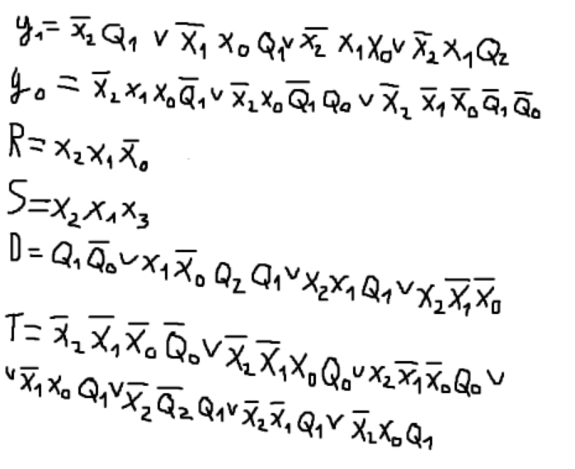
0 | 0 | 1 | 0 | 1 | 0 | 1 | 0 | 0 | 1 | 1 | ~ | 0 | 1 | #NAME?
0 | 0 | 1 | 0 | 1 | 1 | 1 | 0 | 0 | 0 | 0 | ~ | 0 | 0 | #NAME?
0 | 0 | 1 | 1 | 0 | 0 | 0 | 0 | 1 | 0 | 0 | 0 | ~ | 0 | #NAME?
0 | 0 | 1 | 1 | 0 | 1 | 0 | 1 | 1 | 0 | 0 | 0 | ~ | 0 | #NAME?
0 | 0 | 1 | 1 | 1 | 0 | 1 | 0 | 1 | 1 | 1 | 0 | ~ | 1 | #NAME?
0 | 0 | 1 | 1 | 1 | 1 | 1 | 0 | 1 | 0 | 0 | 0 | ~ | 0 | #NAME?
0 | 1 | 0 | 0 | 0 | 0 | 0 | 0 | 0 | 0 | 0 | ~ | 0 | 0 | #NAME?
0 | 1 | 0 | 0 | 0 | 1 | 0 | 0 | 0 | 0 | 1 | ~ | 0 | 0 | #NAME?
0 | 1 | 0 | 0 | 1 | 0 | 1 | 0 | 0 | 1 | 1 | ~ | 0 | 1 | #NAME?
0 | 1 | 0 | 0 | 1 | 1 | 1 | 0 | 0 | 0 | 0 | ~ | 0 | 0 | #NAME?
0 | 1 | 0 | 1 | 0 | 0 | 1 | 0 | 1 | 0 | 0 | 0 | ~ | 0 | #NAME?
0 | 1 | 0 | 1 | 0 | 1 | 1 | 0 | 1 | 0 | 1 | 0 | ~ | 0 | #NAME?
0 | 1 | 0 | 1 | 1 | 0 | 1 | 0 | 1 | 1 | 0 | 0 | ~ | 1 | #NAME?
0 | 1 | 0 | 1 | 1 | 1 | 1 | 0 | 1 | 1 | 1 | 0 | ~ | 1 | #NAME?
0 | 1 | 1 | 0 | 0 | 0 | 1 | 1 | 0 | 0 | 0 | ~ | 0 | 0 | #NAME?
0 | 1 | 1 | 0 | 0 | 1 | 1 | 1 | 0 | 0 | 1 | ~ | 0 | 0 | #NAME?
0 | 1 | 1 | 0 | 1 | 0 | 1 | 0 | 0 | 1 | 1 | ~ | 0 | 1 | #NAME?
0 | 1 | 1 | 0 | 1 | 1 | 1 | 0 | 0 | 0 | 0 | ~ | 0 | 0 | #NAME?
0 | 1 | 1 | 1 | 0 | 0 | 1 | 1 | 1 | 0 | 0 | 0 | ~ | 0 | #NAME?
0 | 1 | 1 | 1 | 0 | 1 | 1 | 1 | 1 | 0 | 1 | 0 | ~ | 0 | #NAME?
0 | 1 | 1 | 1 | 1 | 0 | 1 | 0 | 1 | 1 | 1 | 0 | ~ | 1 | #NAME?
0 | 1 | 1 | 1 | 1 | 1 | 1 | 0 | 1 | 0 | 0 | 0 | ~ | 0 | #NAME?
1 | 0 | 0 | 0 | 0 | 0 | 0 | 0 | 0 | 1 | 0 | ~ | 0 | 1 | #NAME?
1 | 0 | 0 | 0 | 0 | 1 | 0 | 0 | 0 | 1 | 0 | ~ | 0 | 1 | #NAME?
1 | 0 | 0 | 0 | 1 | 0 | 0 | 0 | 0 | 1 | 0 | ~ | 0 | 1 | #NAME?
1 | 0 | 0 | 0 | 1 | 1 | 0 | 0 | 0 | 1 | 0 | ~ | 0 | 1 | #NAME?
1 | 0 | 0 | 1 | 0 | 0 | 0 | 0 | 1 | 1 | 0 | 0 | ~ | 1 | #NAME?
1 | 0 | 0 | 1 | 0 | 1 | 0 | 0 | 1 | 1 | 0 | 0 | ~ | 1 | #NAME?
1 | 0 | 0 | 1 | 1 | 0 | 0 | 0 | 1 | 1 | 0 | 0 | ~ | 1 | #NAME?
1 | 0 | 0 | 1 | 1 | 1 | 0 | 0 | 1 | 1 | 0 | 0 | ~ | 1 | #NAME?
1 | 0 | 1 | 0 | 0 | 0 | 0 | 0 | 0 | 0 | 0 | ~ | 0 | 0 | #NAME?
1 | 0 | 1 | 0 | 0 | 1 | 0 | 0 | 0 | 0 | 1 | ~ | 0 | 0 | #NAME?
1 | 0 | 1 | 0 | 1 | 0 | 1 | 0 | 0 | 1 | 1 | ~ | 0 | 1 | #NAME?
1 | 0 | 1 | 0 | 1 | 1 | 1 | 0 | 0 | 0 | 0 | ~ | 0 | 0 | #NAME?
1 | 0 | 1 | 1 | 0 | 0 | 0 | 0 | 1 | 0 | 0 | 0 | ~ | 0 | #NAME?
1 | 0 | 1 | 1 | 0 | 1 | 0 | 0 | 1 | 0 | 1 | 0 | ~ | 0 | #NAME?
1 | 0 | 1 | 1 | 1 | 0 | 1 | 0 | 1 | 1 | 1 | 0 | ~ | 1 | #NAME?
1 | 0 | 1 | 1 | 1 | 1 | 1 | 0 | 1 | 0 | 0 | 0 | ~ | 0 | #NAME?
1 | 1 | 0 | 0 | 0 | 0 | 0 | 0 | 0 | 0 | 0 | ~ | 0 | 0 | #NAME?
1 | 1 | 0 | 0 | 0 | 1 | 0 | 0 | 0 | 0 | 1 | ~ | 0 | 0 | #NAME?
1 | 1 | 0 | 0 | 1 | 0 | 0 | 0 | 0 | 1 | 0 | ~ | 0 | 1 | #NAME?
1 | 1 | 0 | 0 | 1 | 1 | 0 | 0 | 0 | 1 | 1 | ~ | 0 | 1 | #NAME?
1 | 1 | 0 | 1 | 0 | 0 | 0 | 0 | 0 | 0 | 0 | 1 | 0 | 0 | #NAME?
1 | 1 | 0 | 1 | 0 | 1 | 0 | 0 | 0 | 0 | 1 | 1 | 0 | 0 | #NAME?
1 | 1 | 0 | 1 | 1 | 0 | 0 | 0 | 0 | 1 | 0 | 1 | 0 | 1 | #NAME?
1 | 1 | 0 | 1 | 1 | 1 | 0 | 0 | 0 | 1 | 1 | 1 | 0 | 1 | #NAME?
1 | 1 | 1 | 0 | 0 | 0 | 0 | 0 | 1 | 0 | 0 | 0 | 1 | 0 | #NAME?
1 | 1 | 1 | 0 | 0 | 1 | 0 | 0 | 1 | 0 | 1 | 0 | 1 | 0 | #NAME?
1 | 1 | 1 | 0 | 1 | 0 | 0 | 0 | 1 | 1 | 0 | 0 | 1 | 1 | #NAME?
1 | 1 | 1 | 0 | 1 | 1 | 0 | 0 | 1 | 1 | 1 | 0 | 1 | 1 | #NAME?
1 | 1 | 1 | 1 | 0 | 0 | 0 | 0 | 1 | 0 | 0 | 0 | ~ | 0 | #NAME?
1 | 1 | 1 | 1 | 0 | 1 | 0 | 0 | 1 | 0 | 1 | 0 | ~ | 0 | #NAME?
1 | 1 | 1 | 1 | 1 | 0 | 0 | 0 | 1 | 1 | 0 | 0 | ~ | 1 | #NAME?
1 | 1 | 1 | 1 | 1 | 1 | 0 | 0 | 1 | 1 | 1 | 0 | ~ | 1 | #NAME?

 | Сост Входы | 000 | 001 | 010 | 011 | 100 | 101 | 110 | 111
 | 000 | 001/01 | 001/00 | 011/10 | 000/10 | 101/01 | 101/00 | 111/10 | 100/10
 | 001 | 000/00 | 000/01 | 011/10 | 000/10 | 100/00 | 100/01 | 111/10 | 100/10
 | 010 | 000/00 | 001/00 | 011/10 | 000/10 | 100/10 | 101/10 | 110/10 | 111/10
 | 011 | 000/11 | 001/11 | 011/10 | 000/10 | 100/11 | 101/11 | 111/10 | 100/10
 | 100 | 010/00 | 010/00 | 010/00 | 010/00 | 110/00 | 110/00 | 110/00 | 110/00
 | 101 | 000/00 | 001/00 | 011/10 | 000/10 | 100/00 | 101/00 | 111/10 | 100/10
 | 110 | 000/00 | 001/00 | 010/00 | 011/00 | 000/00 | 001/00 | 010/00 | 011/00
 | 111 | 100/00 | 101/00 | 110/00 | 111/00 | 100/00 | 101/00 | 110/00 | 111/00

